ERD 컬럼명 정리
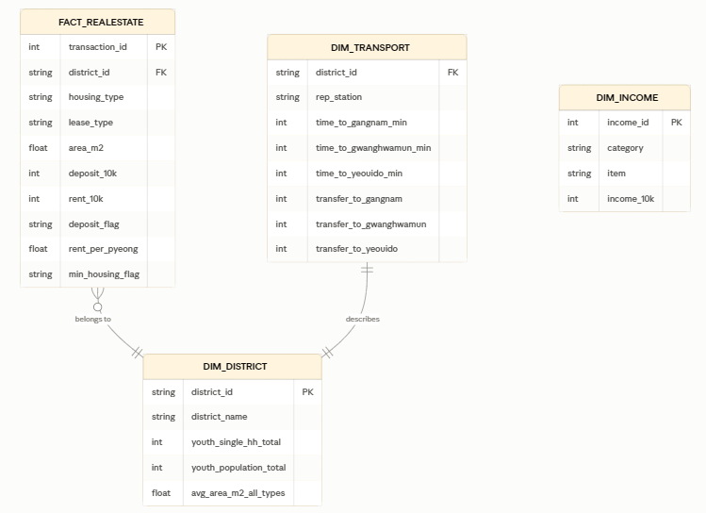
1. FACT_REALESTATE (실거래가 팩트 테이블)

컬럼명 | 한글 설명
transaction_id | 거래 고유번호 (PK)
district_id | 자치구 (FK, DIM_DISTRICT 참조)
housing_type | 주택유형 (단독다가구/연립다세대/오피스텔)
lease_type | 전월세구분
area_m2 | 전용면적(㎡)
deposit_10k | 보증금(만원)
rent_10k | 월세금(만원)
deposit_flag | 보증금유무(무보증/보증금있음)
rent_per_pyeong | 평당임대료(만원/평)
min_housing_flag | 최저주거기준(14㎡) 충족여부

2. DIM_DISTRICT (자치구 차원 테이블)

컬럼명 | 한글 설명
district_id | 자치구 코드 (PK)
district_name | 자치구명
youth_single_hh_total | 청년 1인가구 수
youth_population_total | 청년 등록인구 수
avg_area_m2_all_types | 전체 유형 평균 임대면적

3. DIM_TRANSPORT (교통/거리 차원 테이블)

컬럼명 | 한글 설명
district_id | 자치구 코드 (FK, DIM_DISTRICT 참조)
rep_station | 대표역
time_to_gangnam_min | 강남역까지 소요시간(분)
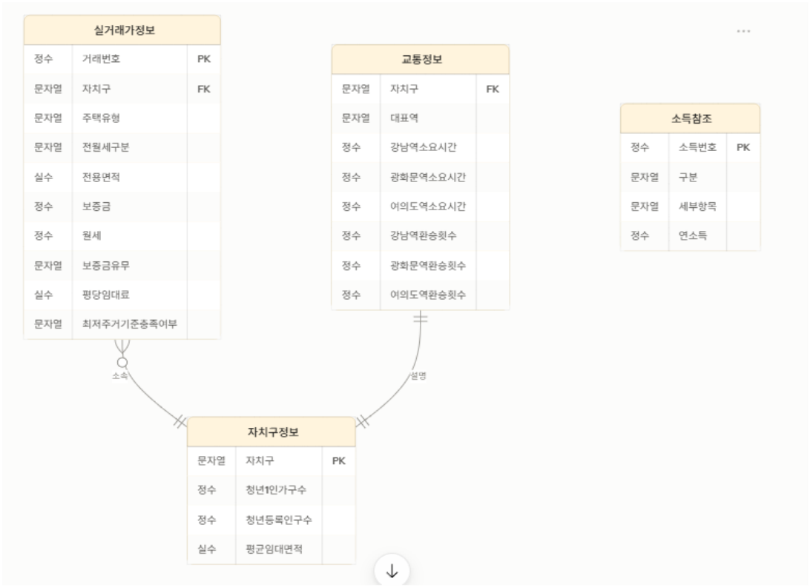
time_to_gwanghwamun_min | 광화문역까지 소요시간(분)
time_to_yeouido_min | 여의도역까지 소요시간(분)
transfer_to_gangnam | 강남역까지 환승횟수
transfer_to_gwanghwamun | 광화문역까지 환승횟수
transfer_to_yeouido | 여의도역까지 환승횟수

4. DIM_INCOME (소득 참조 테이블 — 구별 연결 없는 독립 테이블)

컬럼명 | 한글 설명
income_id | 소득항목 고유번호 (PK)
category | 구분(연령별/지역구분별/지역별)
item | 세부항목(예: 서울, 만19-24세 등)
income_10k | 연소득(만원)

